หนองตุ้ม
 | โครงการสอบเทียบอาคารชลประทาน
 | สำนักบริหารจัดการน้ำและอุทกวิทยา กรมชลประทาน
 | (งบประมาณเงินทุนหมุนเวียนเพื่อการชลประทาน ปี 2558)

1 | ข้อมูลทางกายภาพ
 | 1.1 ข้อมูลระบบส่งน้ำที่ตั้งของอาคาร
 | - ข้อมูลทั่วไปของอาคาร |  | อาคารอัดน้ำหนองตุ้ม RMC |  |  |  | อาคาร
 | - โครงการ |  | โครงการส่งน้ำและบำรุงรักษา แม่ลาว
 | - ตำแหน่งที่ตั้ง กม. |  | 7+100 |  |  |  | คลองสายใหญ่
 | อำเภอ |  | พาน |  |  |  | จังหวัด | เชียงราย
 | - พิกัด |  | N 19º40'18.5'' |  | E 099º42'18.0''
 | - ลักษณะคลอง |  | ÿ คลองดิน |  | ÿ คลองดาดคอนกรีต

 | 1.2 ข้อมูลอาคาร
 | - ชื่ออาคาร
 | - ประเภทบาน ÿ ประตูระบายน้ำบานตรง (Sluice gate) |  |  |  |  |  | 2 | บาน
 |  |  | ขนาดบาน | กว้าง |  |  | 2.50 | เมตร
 |  |  |  | สูง |  |  | 2.80 | เมตร
 | - ระดับพื้น Inlet |  |  |  |  |  | - | เมตร (รทก.)
 | - ระดับพื้น Outlet |  |  |  |  |  | - | เมตร (รทก.)
 | - ระดับพื้นธรณีอาคาร |  |  |  |  |  | 0.00 | เมตร (รสม.)
 | - ปริมาณน้ำไหลผ่านสูงสุด |  |  |  |  |  | - | ลูกบาศก์เมตร/วินาที
 | - รัศมีความโค้งของบาน (สำหรับบานโค้ง) |  |  |  |  |  | - | เมตร

 | 1.3 รูปภาพอาคารชลประทาน
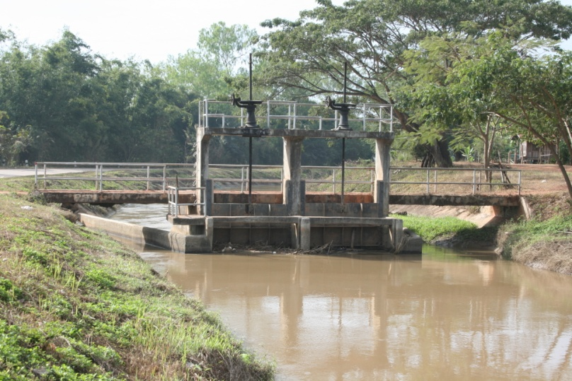

2 | ข้อมูลการสอบเทียบอาคารชลประทาน
 | ÿ ประตูระบายน้ำบานตรง (Sluice gate)
 | ÿ การไหลแบบจม (Submerged flow)
 | สูตรการคำนวนสอบเทียบอาคาร

 | เมื่อ | Q = ปริมาณน้ำผ่านอาคาร (ลบ.ม./วินาที)
 |  | Cs = สัมประสิทธิ์ปริมาณน้ำเมื่อการไหลเป็นแบบจม (Submerged Flow)
 |  | L = ความกว้างของช่องประตูระบาย (เมตร)
 |  | Hs = ระดับน้ำด้านท้ายประตู - ระดับธรณีประตู (เมตร)
 |  | ∆H = ระดับน้ำด้านหน้าประตู - ระดับด้านท้ายประตู (เมตร)
 |  | g = ความเร่งเนื่องจากแรงโน้มถ่วง (เมตร/วินาที)
 |  | Go = การเปิดบาน (เมตร)

ที่ | ระดับน้ำ | ระดับน้ำ | ∆H |  | Hs | ระยะเปิดบาน | Q | Hs/Go | Cs
 | ด้านเหนือน้ำ | ด้านท้ายน้ำ |  |  |  | (Go)
 | ม.(รทก./รสม.) | ม.(รทก./รสม.) |  |  |  | ม. | ลบ.ม./วินาที
1 | 2.705 | 1.870 | 0.84 | 4.0476 | 1.8700 | 0.40 | 4.855 | 4.675 | 0.128
2 | 2.685 | 1.950 | 0.73 | 3.7975 | 1.9500 | 0.50 | 5.997 | 3.900 | 0.162
3 | 2.645 | 1.990 | 0.65 | 3.5848 | 1.9900 | 0.60 | 6.886 | 3.317 | 0.193
4 | 2.585 | 2.270 | 0.31 | 2.4860 | 2.2700 | 0.70 | 6.125 | 3.243 | 0.217

สอบเทียบอาคาร อาคารอัดน้ำกลางคลอง หนองตุ้ม RMC โครงการส่งน้ำและบำรุงรักษา แม่ลาว
4.675 | 0.128
3.900 | 0.162
3.317 | 0.193
3.243 | 0.217

3 | ข้อมูลการเปิดบานในระดับต่างๆ

ที่ | ระดับน้ำ | ระดับน้ำ | Hs | ∆H | ระยะเปิดบาน | Hs/Go | Cs | ปริมาณน้ำไหลผ่าน
 | ด้านเหนือน้ำ | ด้านท้ายน้ำ |  |  | (Go)
 | ม.(รทก./รสม.) | ม.(รทก./รสม.) |  |  | ม. |  |  | ลบ.ม./วินาที
1 | 2.705 | 1.870 | 1.87 | 0.84 | 0.40 | 4.675 | 0.129 | 4.8697
2 | 2.685 | 1.950 | 1.95 | 0.73 | 0.50 | 3.900 | 0.164 | 6.0656
3 | 2.645 | 1.990 | 1.99 | 0.65 | 0.60 | 3.317 | 0.203 | 7.2514
4 | 2.585 | 2.270 | 2.27 | 0.31 | 0.70 | 3.243 | 0.209 | 5.9109

หมายเหตุ สามารถนำไปใช้คำนวณในการยกบานระบายที่ระดับต่างๆ โดยป้อนข้อมูลระดับด้านเหนือน้ำและระดับที่ต้องการยกบาน
 | จะสามารถทราบปริมาณน้ำไหลผ่านอาคารได้ (กรอกข้อมูลในช่องว่างเท่านั้น ยกเว้นช่องสีทึบ)

